Sheet1
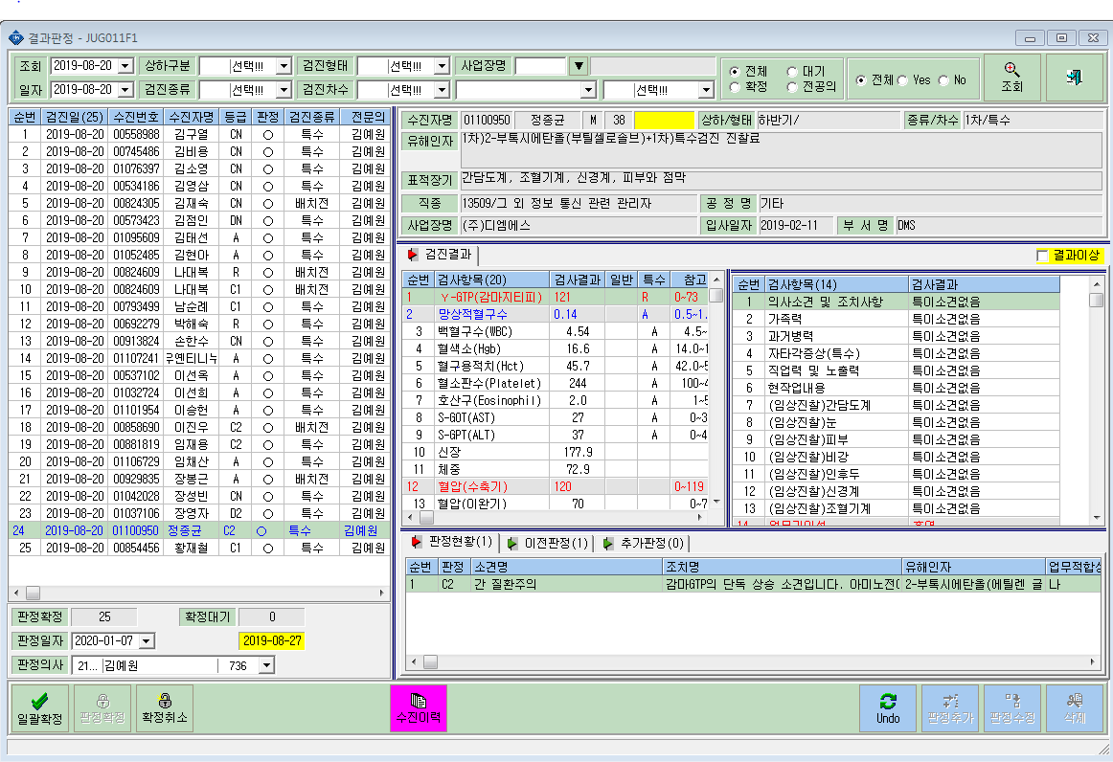
㈜디엠에스 8/20 정종균님 유해인자 오류건

이승헌,정종균
2-부톡시에탄올(부틸셀
로솔브)같은 인자로 접수되어있는데 정종균님은 다른 유해인자로 사후관리소견서에 뜸

